Parseプロジェクト作成
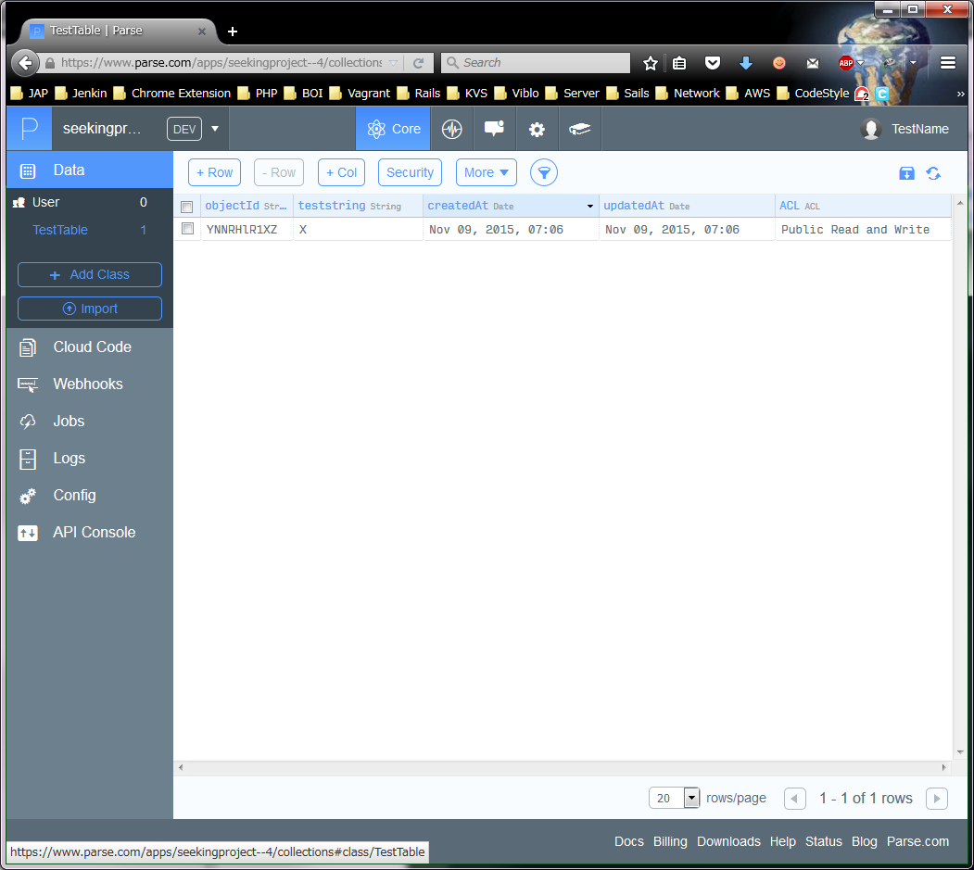
 | Parse CloudCode セットアップ
 | PHAM
 | ↑＿ここに、Windowsユーザー名を入力してください！ （エクセルのA2は、必ず固定にしてください。）

1 |  | この設定には、Parse Account Keyが必要のため、最初にキーを作成する
 |  | Parseのアカウントキーを作成する＿https://www.parse.com/apps
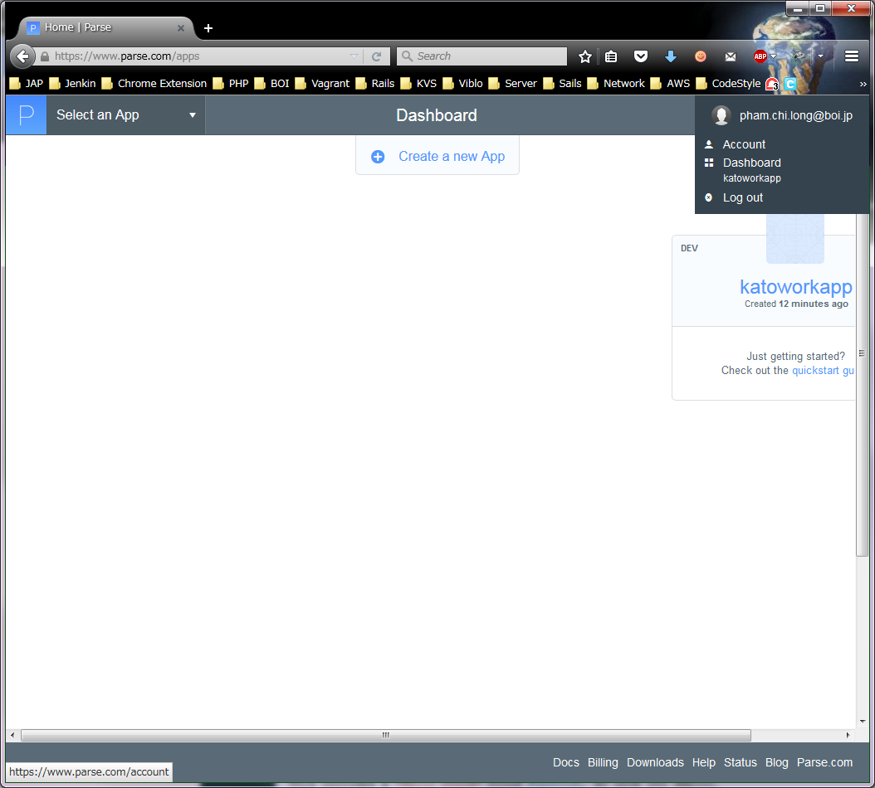

 |  | Keysのリンクをクリックする

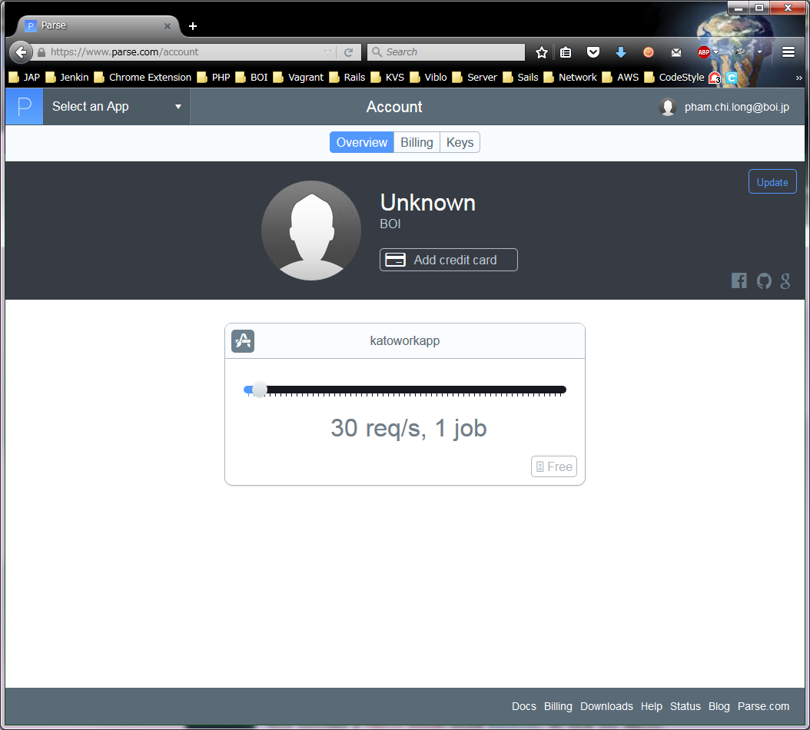

 |  | Create an account keyボタンをクリックする
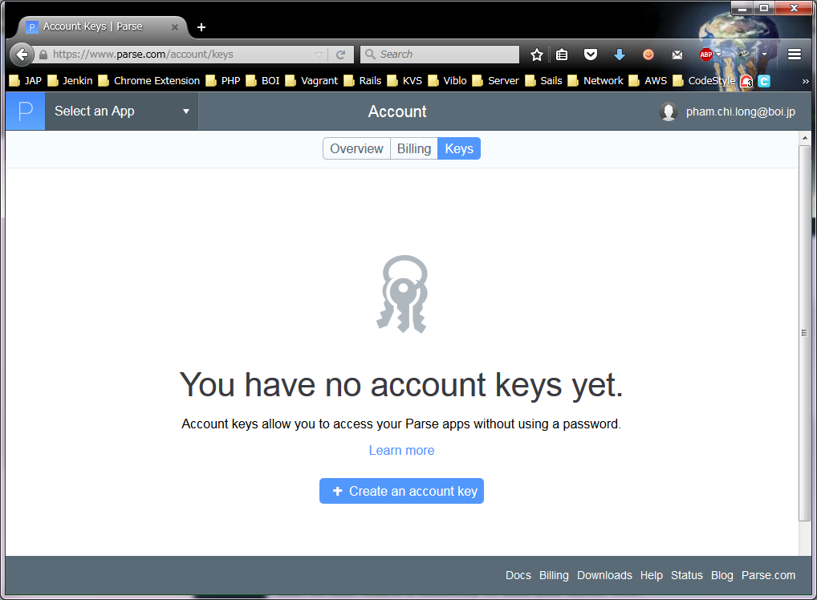

 |  | Key名を入力する
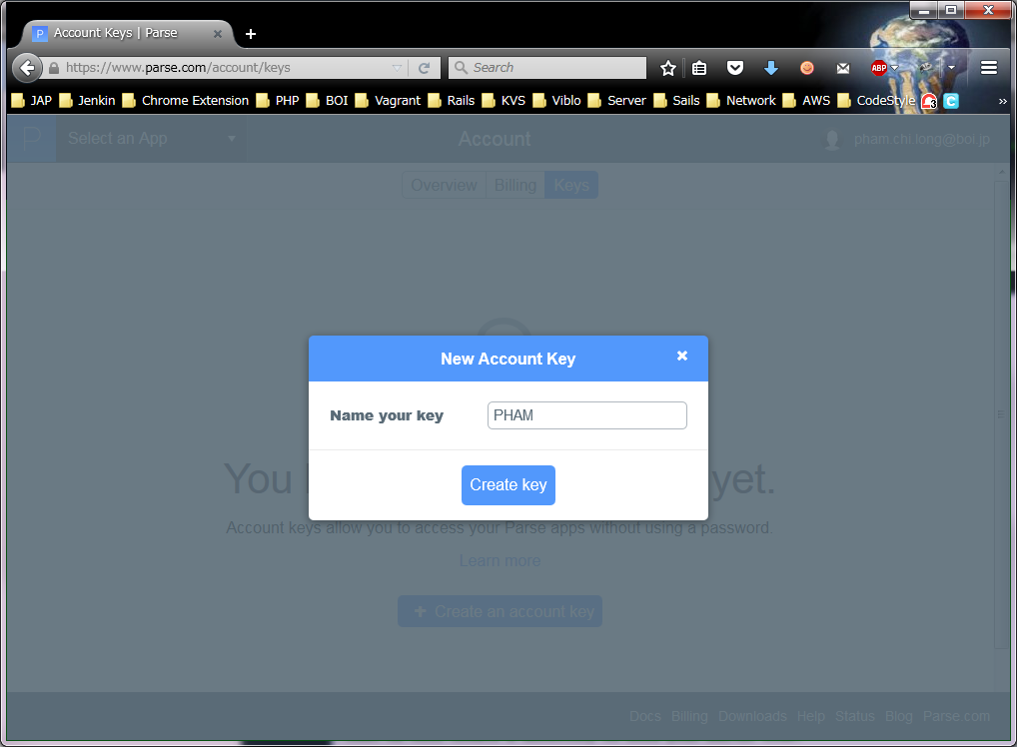

※みんなが、使うシステムなので、
個人名を使わないでください。
⇒「seekingprojectkey1」
※ここの作業の時に、必ず加藤に
聞いてください。

 |  | このキーは非常に重要！
 |  | 作成されたキーを必ず保存すること （Copyして、テキストファイルなどで保存する、またはメモする）
 |  | UVYuutpicJM9FBREeqQw9kKSZGAslaw2UVKLJmoS
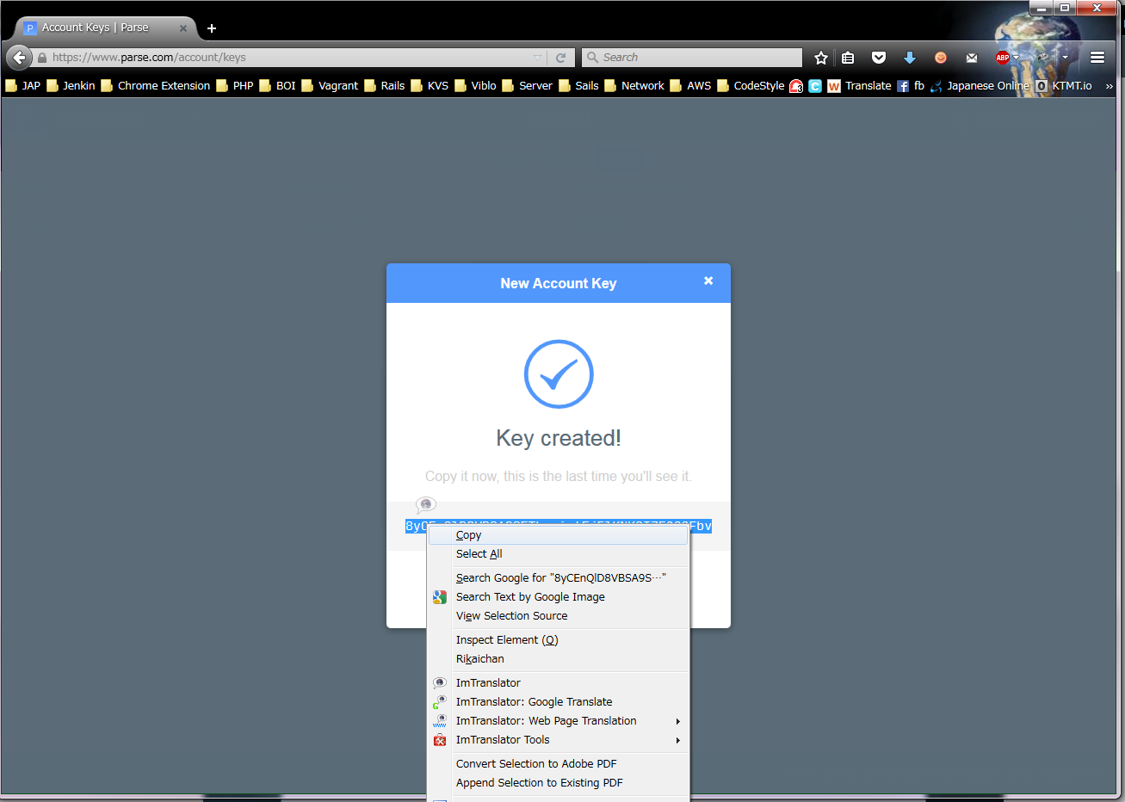

２ |  | Windowsのコマンドで以下のコマンドを入力する
 |  | PATH:C:\Users\PHAM\parse301

 |  | cd C:\Users\PHAM\parse301
 |  | dir | ※確認する

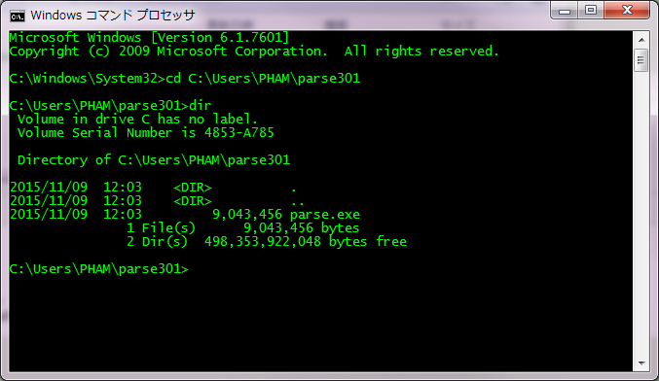

 |  | parse configure accountkey -d

 |  | 1番の作成したキーを入力してください
 |  | UVYuutpicJM9FBREeqQw9kKSZGAslaw2UVKLJmoS

 |  | 動作確認

 |  | parse new

 |  | n を入力する

 |  | アプリ名は seekingproject を入力する

 |  | ２を入力する
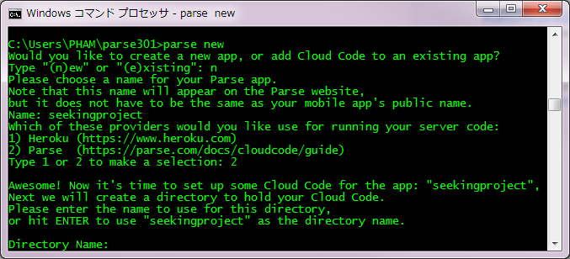

 |  | ENTERキーを押す
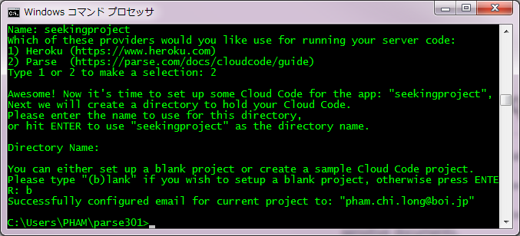

 |  | bを押さず、ENTERキーを押す
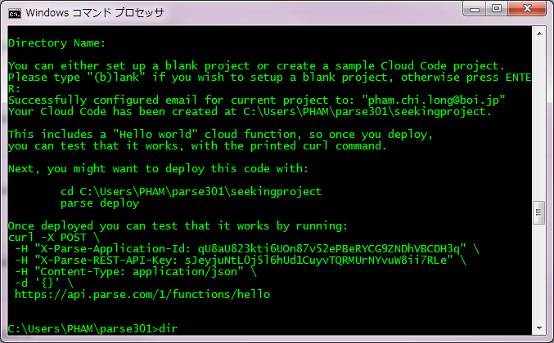

3 |  | 動作確認
 |  | C:\Users\PHAM\parse301フォルダーを確認する
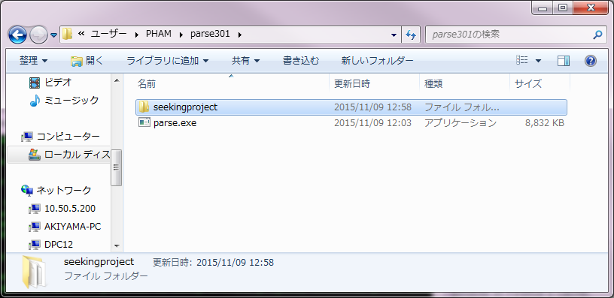

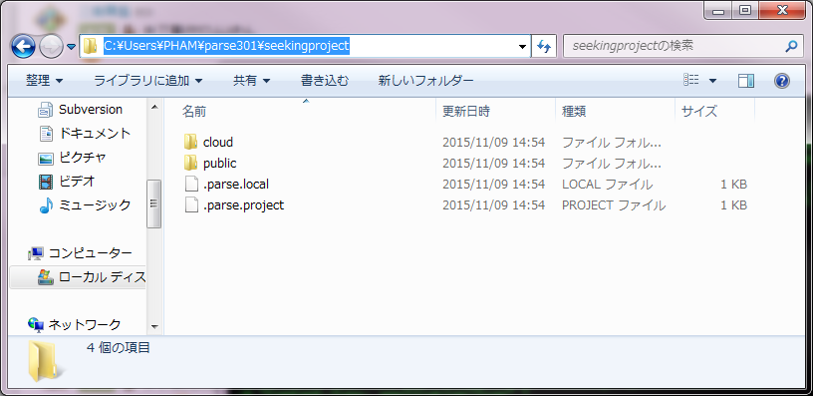

4 |  | Parseで確認する＿https://www.parse.com/apps

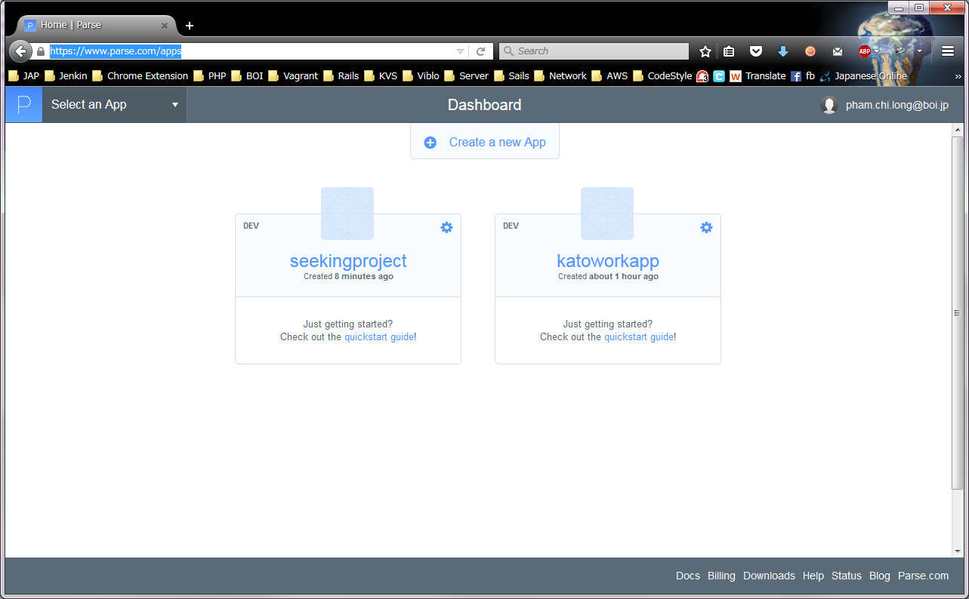

5 |  | main.js に、以下を記入する (saveもする)
 |  | PATH: C:\Users\PHAM\parse301\seekingproject\cloud\main.js

 |  | Parse.Cloud.define("mkTestTable", function(request, response) {
 |  | console.log("mkTestTableアクションを開始します。");
 |  | var TestTable = Parse.Object.extend("TestTable");
 |  | var testTable = new TestTable();
 |  | testTable.set("teststring", "X");
 |  | testTable.save(null, {
 |  | success: function(testTable) {
 |  | },
 |  | error: function(testTable, error) {
 |  | }
 |  | });
 |  | response.success("Create table finished !");
 |  | });

6 |  | 以下のコマンドを実行する

 |  | cd C:\Users\PHAM\parse301\seeingproject
 |  | C:\Users\PHAM\parse301\seeingproject\parse deploy

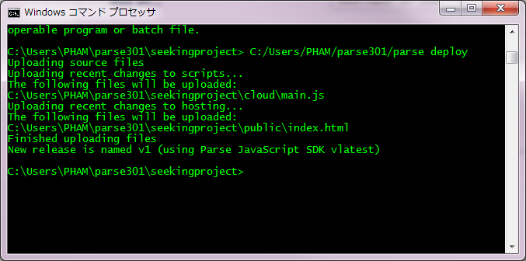

7 |  | アクセス＿https://www.parse.com/apps/seekingproject--4/api_console

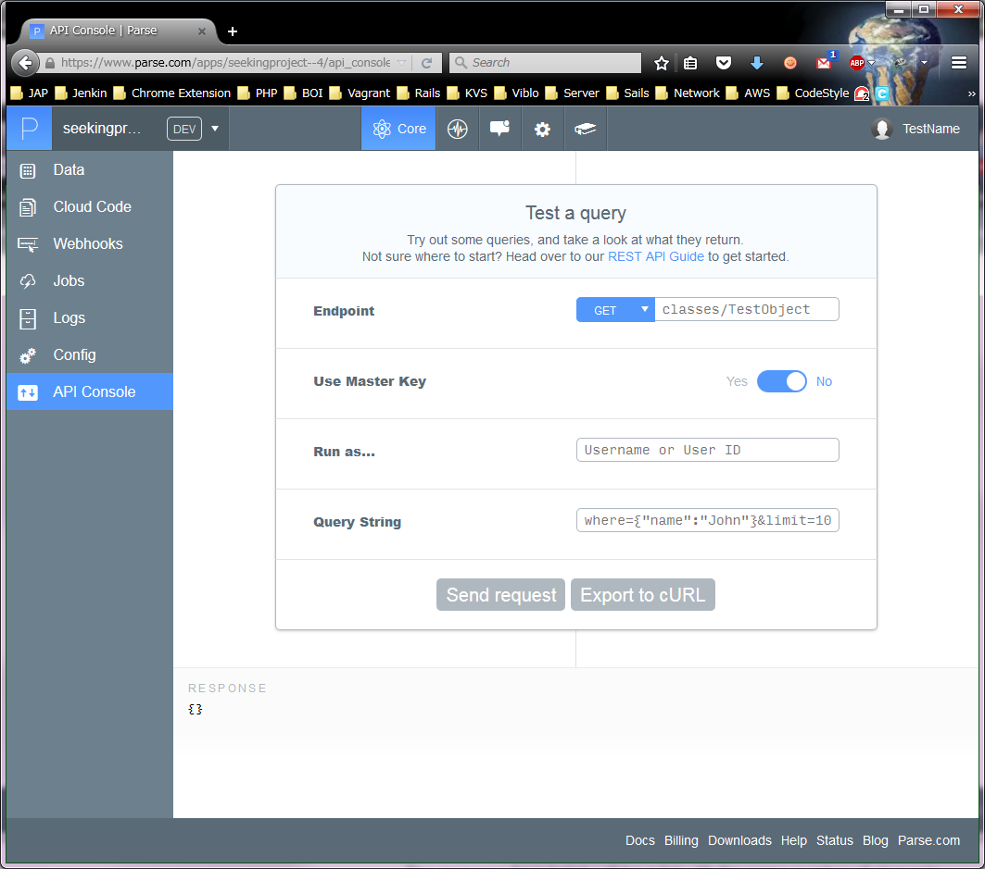

 |  | プルダウンを POST に変更し、右の横には、「functions/mkTestTable」と入力する
 |  | 「Send request」を押下する

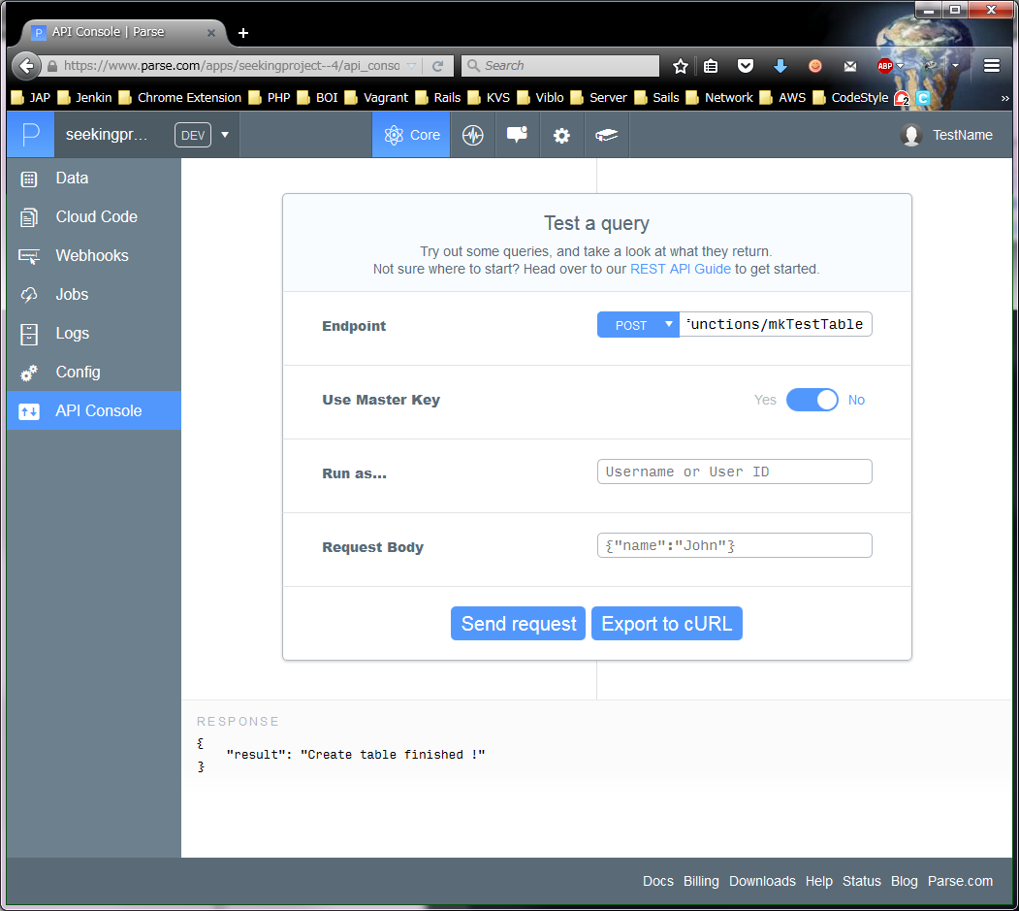

８ |  | 動作確認

